升级
总用例 | 48 | XXX零部件测试升级用例
passed | 0
failed | 0
blocked | 0
N/A | 0
项目名称：XXX |  | 版本: |  | 编制: |  | 测试人员: |  | 测试日期:
用例序号 | 所属模块 | 相关需求 | 用例标题 | 前置条件 | 步骤 | 预期 | 优先级 | 用例执行方式 | 用例执行结果 | DTM缺陷号
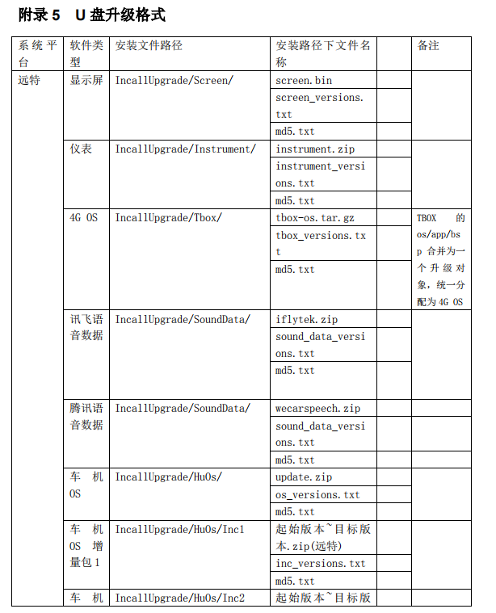
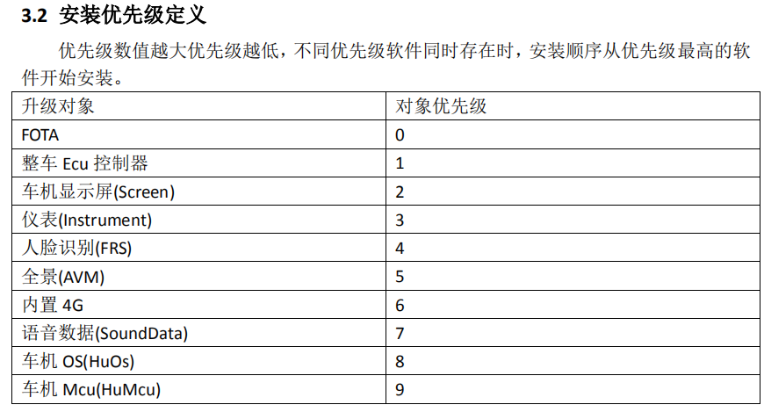
1 | 升级 | FOTA2.0功能需求文档-1.6-版本检测 | F-开机自动检测升级 | 1.车机与网络、网关、服务器通信正常； | 1.服务器上挂高于车机终端版本的车机OS升级包、MCU升级包、4G升级包， 2.车机正常开机； | 2.车机开机上电后提示3个版本可以升级，分别是OS、MCU、4G； | 1 | 台架
2 | 升级 | FOTA2.0功能需求文档-1.6-版本检测 | F-开机自动检测升级(含ECU) | 1.车机与网络、网关、服务器通信正常； | 1.服务器上挂高于车机终端版本的车机OS升级包、MCU升级包、ECU升级包，4G包低于车机终端版本； 2.车机正常开机，车机电源置于ON档； | 2.车机开机上电后提示3个版本可以升级，分别是OS、MCU、ECU； | 1 | 台架
3 | 升级 | FOTA2.0功能需求文档-1.6-版本检测 | F-开机自动检测升级（没有更高版本的软件） | 1.车机与网络、网关、服务器通信正常； | 1.服务器上挂低于车机终端版本的车载类和车控类软件包； 2.车机正常开机，电源置于ON档； | 1.不提示升级； | 1 | 台架
4 | 升级 | FOTA2.0功能需求文档-1.6-版本检测 | S-开机自动检测异常(断网) | 1.车机与网络、网关、服务器通信正常； | 1.断开车机网络，然后再服务器上挂高于车机终端版本的车载类和车控类软件包； 2.恢复网络连接，进入升级界面主动触发检测； | 1.自动检测异常并进行提示； 2.网络恢复后可以主动检测，并检测成功 | 3 | 台架
5 | 升级 | FOTA2.0功能需求文档-1.6-下载 | F-WIFI环境下载升级包 | 1.车机与网络、网关、服务器通信正常； 2.服务器上挂高于车机终端版本的任意3个车载类和车控类软件包，包括全量包和差分包； | 1.车机正常开机，电源置于ON档，网络连接wifi，车机处于非fota界面，非导航状态； 2.点击下载升级包； | 1.检测到更新提示用户下载； 2.成功启动下载，下载过程中显示下载速率； | 1 | 台架
6 | 升级 | FOTA2.0功能需求文档-1.6-下载 | F-WIFI环境下载升级包(关闭提示） | 1.车机与网络、网关、服务器通信正常； 2.服务器上挂高于车机终端版本的任意3个车载类和车控类软件包，包括全量包和差分包； 3.升级设置中关闭wifi下载提示； | 1.车机正常开机，电源置于ON档，网络连接wifi，车机处于非fota界面，非导航状态； | 1.后台默认下载升级包； | 1 | 台架
7 | 升级 | FOTA2.0功能需求文档-1.6-下载 | F-4G环境下载升级包 | 1.车机与网络、网关、服务器通信正常； 2.服务器上挂高于车机终端版本的任意3个车载类和车控类软件包，包括全量包和差分包； | 1.车机正常开机，电源置于ON档，4G网络连接； | 1.后台默认下载升级包； | 1 | 台架
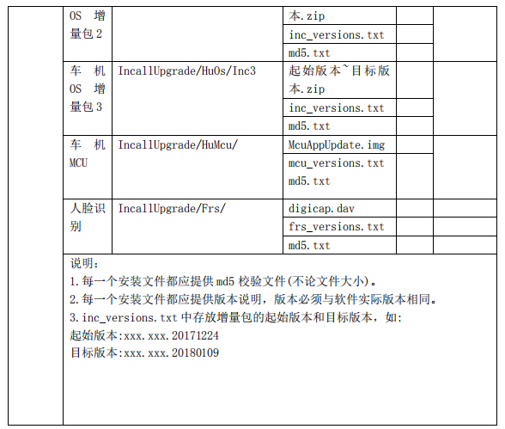
8 | 升级 | FOTA2.0功能需求文档-1.6-下载 | F-下载前检测本地剩余空间 | 1.车机与网络、网关、服务器通信正常； 2.服务器上挂高于车机终端版本的任意3个车载类和车控类软件包，包括全量包和差分包； | 1.填充本地剩余空间小于100M，进入FOTA界面点击下载； | 1.系统提示剩余空间不足； | 3 | 台架
9 | 升级 | FOTA2.0功能需求文档-1.6-下载 | S-下载网络中断断点续传 | 1.车机与网络、网关、服务器通信正常； 2.服务器上挂高于车机终端版本的任意3个车载类和车控类软件包，包括全量包和差分包； | 1.远程升级包下载过程中断开外部网络 2.重新连接网络 | 1.网络断开后提示下载异常 2.下载升级成功 | 2 | 台架
10 | 升级 | FOTA2.0功能需求文档-1.6-下载 | F-单独为OTA分配分区的升级 | 1.车机与网络、网关、服务器通信正常； 2.服务器上挂高于车机终端的4G包； | 1.填充本地剩余空间小于10M，进入FOTA界面点击下载； | 1.可以正常下载升级包； | 1 | 台架
11 | 升级 | FOTA2.0功能需求文档-1.6-下载 | S-下载提示框处理 | 1.车机与网络、网关、服务器通信正常； 2.服务器上挂高于车机终端版本的任意3个车载类和车控类软件包，包括全量包和差分包； | 1.车机正常开机，电源置于ON档，网络连接wifi，车机处于非fota界面，非导航状态； 2.提示框中勾选下次提示； 3.车机下电后重新上电，弹出提示框后勾选不再提示； 4.车机下电后重新上电； | 1.检测到更新提示用户下载； 2.弹框处理后可以关闭； 3.车机重新开机上电后，再次进行提示； 4.车机重新上电后，不弹出提示框； | 2 | 台架
12 | 升级 | FOTA2.0功能需求文档-1.6-下载 | F-下载校验功能 | 1.车机与网络、网关、服务器通信正常； 2.服务器上挂高于车机终端版本的任意3个车载类和车控类软件包，包括全量包和差分包； | 1.车机开机，下载升级包，下载完成后，使用MD5校验工具比对路径下对应的文件MD5是否正确，下载目录：/sdcard/FotaUpdate | 1.下载升级包完成，校验成功； | 2 | 台架
13 | 升级 | FOTA2.0功能需求文档-1.6-下载 | F-下载校验失败 | 1.车机与网络、网关、服务器通信正常； 2.服务器上挂高于车机终端版本的任意3个车载类和车控类软件包，包括全量包和差分包； 3.服务器上挂错误的校验码文件 | 1.车机开机，下载升级包； | 1.下载升级包完成，但校验有错； | 2 | 台架
14 | 升级 | FOTA2.0功能需求文档-1.6-普通安装 | F-车载类对象升级安装功能 | 1.车机与网络、网关、服务器通信正常； 2.车速为0，电源为非OFF档； | 1.服务器上挂高于车机终端版本的车机OS升级包、MCU升级包、4G升级包； 2.车机正常开机，下载3个升级包； 3.点击普通安装； 4.安装完成后等待车机自动重启； | 2.检测到3个版本升级，下载成功； 3.安装过程中显示安装进度，并提示用户不能进行其他车机操作 4.车机安装完成后自动重启，重启后提示安装成功，显示安装成功对象，并需要用户点击确认 | 1 | 台架
15 | 升级 | FOTA2.0功能需求文档-1.6-普通安装 | F-车控类对象升级安装功能 | 实车测试 1.车机与网络、网关、服务器通信正常； 2.车速为0，电源为非OFF档； 3.将汽车发动机置为STOP、手刹拉起、电量大于60%、车速为0、驻车档位P档 | 1.服务器上挂高于车机终端版本的AVM包； 2.车机正常开机，下载1个升级包； 3.点击普通安装； 4.安装完成后等待车机自动重启； | 2.检测到1个版本升级，下载成功； 3.安装过程中显示安装进度，并提示用户不能进行其他车机操作 4.车机安装完成后自动重启，重启后提示安装成功，显示安装成功对象，并需要用户点击确认 | 1 | 实车
16 | 升级 | FOTA2.0功能需求文档-1.6-普通安装 | F-强制升级功能测试 | 1.车机与网络、网关、服务器通信正常； 2.服务器上挂高于车机终端版本的任意3个车载类软件包，包括全量包和差分包； 3.升级配置其中2个为强制升级； | 1.车机正常开机，进入升级记录版本号，并检测下载升级包； 2.等待下载完成后提示升级，选择升级； 3.升级成功后重新启动车机，查看软件版本； | 2.提示后可以正常升级； 3.重启后进入升级查看，发现有3个版本有升级； | 1 | 台架
17 | 升级 | FOTA2.0功能需求文档-1.6-普通安装 | F-强制升级功能测试 | 1.车机与网络、网关、服务器通信正常； 2.服务器上挂高于车机终端版本的任意3个车载类软件包，包括全量包和差分包； 3.升级配置为强制升级； | 1.车机正常开机，进入升级记录版本号，并检测下载升级包； 2.等待下载完成后车机进行强制升级； 3.升级成功后重新启动车机，查看软件版本； | 3.重启后进入升级查看，发现有3个版本有升级； | 1 | 台架
18 | 升级 | FOTA2.0功能需求文档-1.6-普通安装 | F-强制升级功能测试 | 实车测试 1.车机与网络、网关、服务器通信正常； 2.服务器上挂高于车机终端版本的任意3个车载类和车控类软件包，包括全量包和差分包； 3.升级配置其中2个为强制升级； | 1.车机正常开机，进入升级记录版本号，并检测下载升级包； 2.等待下载完成后提示升级，选择升级； 3.升级成功后重新启动车机，查看软件版本； | 2.提示后可以正常升级； 3.重启后进入升级查看，发现有3个版本有升级； | 1 | 台架
19 | 升级 | FOTA2.0功能需求文档-1.6-普通安装 | F-强制升级功能测试 | 实车测试 1.车机与网络、网关、服务器通信正常； 2.服务器上挂高于车机终端版本的任意3个车载类和车控类软件包，包括全量包和差分包； 3.升级配置为强制升级； | 1.车机正常开机，进入升级记录版本号，并检测下载升级包； 2.等待下载完成后车机进行强制升级； 3.升级成功后重新启动车机，查看软件版本； | 3.重启后进入升级查看，发现有3个版本有升级； | 1 | 台架
20 | 升级 | FOTA2.0功能需求文档-1.6-普通安装 | F-安装弹框处理功能测试 | 1.车机与网络、网关、服务器通信正常； 2.服务器上挂高于车机终端版本的任意3个车载类软件包，包括全量包和差分包； | 1.车机开机检测到3个升级包选择下载完成，车机处于非fota界面，非导航状态； 2.弹出提示框勾选该下次提示； 3.车机下电后重新上电，弹出提示框勾选该版本不再提示； 4.车机下电后重新上电； 5.车机每天上电检查一下有无升级安装弹框提示，连续记录4天； | 1.下载完成后弹出提示框 3.车机重新上电后，再次弹框提示安装 4.车机重新上电后不弹框提示安装 5.第4天会再次提示安装升级 | 1 | 台架
21 | 升级 | FOTA2.0功能需求文档-1.6-普通安装 | F-一键安装确认框功能测试 | 1.车机与网络、网关、服务器通信正常； 2.服务器上挂高于车机终端版本的任意3个车载类软件包，包括全量包和差分包； | 1.车机开机在升级界面下载完成3个升级包，选择一键安装； | 1.选择一键安装后，弹出确认弹框给用户进行二次确认，可以选择取消或者确认安装； | 1 | 台架
22 | 升级 | FOTA2.0功能需求文档-1.6-普通安装 | F-预约安装功能测试 | 1.车机与网络、网关、服务器通信正常； 2.服务器上挂高于车机终端版本的任意3个车载类软件包，包括全量包和差分包； | 1.车机开机在升级界面下载完成3个升级包，选择预约安装，设定一个10分钟后的时间点，然后按Power键使车机进入待机状态，等待车机被唤醒安装升级； | 1.到点后车机被正常唤醒进行安装升级，升级完成后恢复到待机； | 1 | 台架
23 | 升级 | FOTA2.0功能需求文档-1.6-普通安装 | F-预约安装后取消预约功能 | 1.车机与网络、网关、服务器通信正常； 2.服务器上挂高于车机终端版本的任意3个车载类软件包，包括全量包和差分包； | 1.车机开机在升级界面下载完成3个升级包，选择预约安装，设定一个10分钟后的时间点，然后按Power键使车机进入待机状态； 2.在预约时间到之前唤醒车机，然后进入升级取消预约，再次按下Power键进入待机，等待； | 2.预约的时间到后也不会进行升级； | 1 | 台架
24 | 升级 | FOTA2.0功能需求文档-1.6-普通安装 | F-离车安装功能测试 | 1.车机与网络、网关、服务器通信正常； 2.服务器上挂高于车机终端版本的任意3个车载类软件包，包括全量包和差分包； | 1.车机开机在升级界面下载完成3个升级包，选择离车安装，发送车门闭锁信号或实车关闭车门闭锁； | 1.车门闭锁后触发离车升级，升级成功，升级完成后恢复之前的车机状态； | 1 | 台架
25 | 升级 | FOTA2.0功能需求文档-1.6-普通安装 | F-离车安装后取消预约功能 | 1.车机与网络、网关、服务器通信正常； 2.服务器上挂高于车机终端版本的任意3个车载类软件包，包括全量包和差分包； | 1.车机开机在升级界面下载完成3个升级包，选择离车安装，等5分钟后取消离车安装，然后发送车门闭锁信号或实车关闭车门闭锁； | 1.车门闭锁后也不会触发离车升级； | 1 | 台架
26 | 升级 | FOTA2.0功能需求文档-1.6-普通安装 | S-升级过程中断电 | 1.车机与网络、网关、服务器通信正常； 2.车速为0，电源为非OFF档； | 1.服务器上挂高于车机终端版本的车机OS升级包、MCU升级包、4G升级包； 2.车机正常开机，下载3个升级包； 3.点击普通安装，安装过程中给车机异常下电，然后在重新上电； 4.重复1~3步骤10次； | 2.检测到3个版本升级，下载成功； 3.安装过程中显示安装进度，并提示用户不能进行其他车机操作，出现异常断电后重新上电可以启动； 4.重复10次均无不能开机、异常重启之类的问题； | 1 | 台架
27 | 升级 | FOTA2.0功能需求文档-1.6-普通安装 | S-升级过程启动车辆 | 1.车机与网络、网关、服务器通信正常； 2.车速为0，电源为非OFF档； | 1.服务器上挂高于车机终端版本的车机OS升级包、MCU升级包、4G升级包； 2.车机正常开机，下载3个升级包； 3.点击普通安装，安装过程中，发送车速信号40km/hrs或实车启动； 4.重复1~3步骤10次； | 2.检测到3个版本升级，下载成功； 3.安装过程中显示安装进度，并提示用户不能进行其他车机操作，车速大于0后升级中断停止； 4.重复10次均无不能开机、异常重启之类的问题； | 1 | 台架
28 | 升级 | FOTA2.0功能需求文档-1.6-普通安装 | S-使用问题包升级 | 1.车机与网络、网关、服务器通信正常； 2.车速为0，电源为非OFF档； | 1.车机下载问题安装包； 2.点击普通安装； | 2.车机提示安装失败后会重启，用户可以重新尝试升级安装； | 1 | 台架
29 | 升级 | FOTA2.0功能需求文档-1.6-普通安装 | S-升级过程种进程被杀 | 1.车机与网络、网关、服务器通信正常； 2.车速为0，电源为非OFF档； | 1.服务器上挂高于车机终端版本的车机OS升级包、MCU升级包、4G升级包； 2.车机正常开机，下载3个升级包； 3.点击普通安装，安装过程中使用adb命令kill升级进程号； | 3.车机可以正常重新启动 | 1 | 台架
30 | 升级 | FOTA2.0功能需求文档-1.6-普通安装 | S-升级压力测试 | 1.车机与网络、网关、服务器通信正常； 2.车速为0，电源为非OFF档； | 1.服务器上挂高于车机终端版本的车机OS升级包、MCU升级包、4G升级包； 2.车机正常开机，下载3个升级包； 3.点击普通安装； 4.安装完成后等待车机自动重启； 5.重复步骤1~4 进行24Hrs； | 2.检测到3个版本升级，下载成功； 3.安装过程中显示安装进度，并提示用户不能进行其他车机操作 4.车机安装完成后自动重启，重启后提示安装成功，显示安装成功对象，并需要用户点击确认 5.重复压力升级无异常； | 1 | 台架
31 | 升级 | FOTA2.0功能需求文档-1.6-USB升级 | F-U盘升级功能测试 | 1.U盘中有需要升级的目录，包含3个车载类升级对象（4G/MCU/HU OS），每一个升级对象都必须具备三个文件：安装包、版本文件、校验码文件，目录格式参考“USB升级目录格式” | 1.未插入U盘前进入USB升级； 2.插入U盘，选择一键安装； | 1.显示"未插入U盘" 2.进入升级后正常显示进度条，升级成功； | 1 | 台架
32 | 升级 | FOTA2.0功能需求文档-1.6-USB升级 | F-U盘增量包升级功能测试 | 1.U盘中有需要升级的目录，包含3个车载类升级对象（4G/MCU/HU OS），每一个升级对象都必须具备三个文件：安装包、版本文件、校验码文件，目录格式参考“USB升级目录格式” | 1.未插入U盘前进入USB升级； 2.插入U盘，选择一键安装； | 1.显示"未插入U盘" 2.进入升级后正常显示进度条，升级成功； | 1 | 台架
33 | 升级 | FOTA2.0功能需求文档-1.6-USB升级 | F-U盘中无升级包 | 1.U盘中无升级包 | 1.插入U盘，进入升级→USB升级； | 1.显示"U盘中无升级包" | 2 | 台架
34 | 升级 | FOTA2.0功能需求文档-1.6-USB升级 | S-U盘升级异常断电测试 | 1.U盘中有需要升级的目录，包含3个车载类升级对象，每一个升级对象都必须具备三个文件：安装包、版本文件、校验码文件 | 1.插入U盘，进入升级→USB升级，选择一键安装； 2.升级过程中对车机进行异常断电，然后重启车机检查能否再次升级； | 2.重启后车机可以正常再次升级； | 3 | 台架
35 | 升级 | FOTA2.0功能需求文档-1.6-USB升级 | S-U盘升级异常插拔U盘测试 | 1.U盘中有需要升级的目录，包含3个车载类升级对象，每一个升级对象都必须具备三个文件：安装包、版本文件、校验码文件 | 1.插入U盘，进入升级→USB升级，选择一键安装； 2.升级过程中拔出U盘，然后再插入U盘，重新进入升级检查是否可以再次USB升级； | 2.可以正常再次升级； | 2 | 台架
36 | 升级 | FOTA2.0功能需求文档-1.6-USB升级 | S-U盘升级校验码异常测试 | 1.U盘中有需要升级的目录，包含3个车载类升级对象，每一个升级对象都必须具备三个文件：安装包、版本文件、校验码文件，其中一个升级包校验码人为修改为数据为错误校验码文件； | 1.插入U盘，进入升级→USB升级，选择一键安装； | 1.提示“USB更新失败” | 2 | 台架
37 | 升级 | FOTA2.0功能需求文档-1.6-USB升级 | S-U盘升级错误升级包测试 | 1.U盘中有需要升级的目录，包含3个车载类升级对象，每一个升级对象都必须具备三个文件：安装包、版本文件、校验码文件，其中一个升级目录里放入其他升级对象的升级包； | 1.插入U盘，进入升级→USB升级，选择一键安装； | 1.提示“USB更新失败” | 2 | 台架
38 | 升级 | FOTA2.0功能需求文档-1.6-回滚 | S-安装失败后回滚功能验证 | 1.车机与网络、网关、服务器通信正常； 2.服务器上挂高于车机终端版本的4G、OS、MCU包，MCU包为异常包； | 1.车机开机下载升级包，选择安装； | 1.MCU升级异常进行回滚，回滚完成后重启车机正常； | 2 | 台架
39 | 升级 | FOTA2.0功能需求文档-1.6-回滚 | S-安装失败后回滚异常中断验证 | 1.车机与网络、网关、服务器通信正常； 2.服务器上挂高于车机终端版本的4G、OS、MCU包，MCU包为异常包； | 1.车机开机下载升级包，选择安装； 2.MCU升级失败触发回滚时进行车机断电； 3.车机重新上电； | 3.车机重新上电后再次触发回滚流程； | 2 | 台架
40 | 升级 | FOTA2.0功能需求文档-1.6-FOTA升级 | F-Fota升级功能测试 | 1.车机与网络、网关、服务器通信正常； 2.车速为0，电源为非OFF档； | 1.服务器上挂高于车机终端的FOTA升级包，4G升级包，MCU升级包； 2.车机开机检测； | 2.开机检测到3个升级包更新，FOTA升级包自动下载更新； | 2 | 台架
41 | 升级 | FOTA2.0功能需求文档-1.6-工程模式 | F-工程模式车机网络联通性检查功能测试 | 1.车机与网络、网关、服务器通信正常； 2.车速为0，电源为非OFF档； | 1.进入升级→工程模式，执行车机网络联通性检查； | 1.检查结果通过 | 1 | 台架
42 | 升级 | FOTA2.0功能需求文档-1.6-工程模式 | F-工程模式车机与服务器联通性检查功能测试 | 1.车机与网络、网关、服务器通信正常； 2.车速为0，电源为非OFF档； | 1.进入升级→工程模式，执行车机与服务器联通性检查； | 1.检查结果通过 | 1 | 台架
43 | 升级 | FOTA2.0功能需求文档-1.6-工程模式 | F-工程模式车机与网关联通性检查功能测试 | 1.车机与网络、网关、服务器通信正常； 2.车速为0，电源为非OFF档； | 1.进入升级→工程模式，执行车机与网关联通性检查； | 1.检查结果通过 | 1 | 台架
44 | 升级 | FOTA2.0功能需求文档-1.6-工程模式 | F-工程模式网关初始化检测功能测试 | 1.车机与网络、网关、服务器通信正常； 2.车速为0，电源为非OFF档； | 1.进入升级→工程模式，执行网关初始化检测； | 1.检查结果通过 | 1 | 台架
45 | 升级 | FOTA2.0功能需求文档-1.6-工程模式 | F-工程模式初始化远程升级功能测试 | 1.车机与网络、网关、服务器通信正常； 2.车速为0，电源为非OFF档； | 1.进入升级→工程模式，执行初始化“远程升级”； | 1.清空FOTA应用的缓存，清除所有与FOTA有关的状态数据 | 1 | 台架
46 | 升级 | FOTA2.0功能需求文档-1.6-工程模式 | F-工程模式GW FOTA功能强制初始化功能测试 | 1.车机与网络、网关、服务器通信正常； 2.车速为0，电源为非OFF档； | 1.通过车机暗码进入工程模式，强制初始化网关FOTA功能 | 1.初始化成功； | 1 | 台架
47 | 升级 | FOTA2.0功能需求文档-1.6-工程模式 | F-工程模式车机-GW FOTA 功能的状态强制同步功能测试 | 1.车机与网络、网关、服务器通信正常； 2.车速为0，电源为非OFF档； | 1.通过车机暗码进入工程模式，车机-GW FOTA功能的状态强制同步 | 1.同步成功； | 1 | 台架
48 | 升级 | FOTA2.0功能需求文档-1.6-升级 | S-升级性能测试 | 1.车机与网络、网关、服务器通信正常； 2.车速为0，电源为非OFF档； | 记录完成如下1~4步骤的时长： 1.服务器上挂高于车机终端版本的车机OS升级包、MCU升级包、4G升级包； 2.车机正常开机，下载3个升级包； 3.点击普通安装； 4.安装完成后等待车机自动重启； | 1.升级时长在10分钟内； | 3 | 台架

